Deckblatt
 | Inhaltsübersicht:
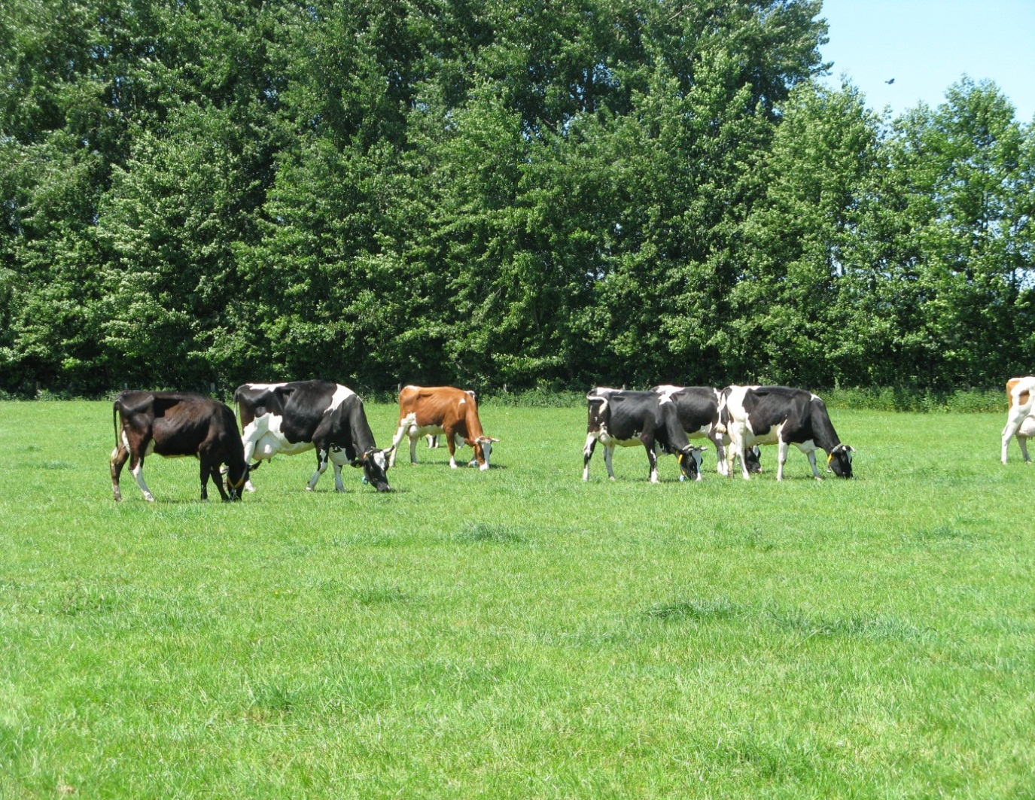

 | 1. Weideplaner NRW: Riswicker Planungshilfe zur Anpassung des Viehbesatzes an den regions-
 | und witterungsabhängigen Grünlandzuwachs

 | 2. Flächenübersicht zur Dokumentation des Weidemanagements
 | (Die Angaben zur Koppelbezeichnung in dem Tabellenblatt "Flächenübersicht"
 | werden in die folgenden Tabellenblättern übernommen

 | 3. Weidepflege

 | 4. Düngung

 | 5. Pflanzenschutz

 | 6. Nachsaat

 | 7. Ertrag der Schnittflächen

 | 8. Weidekalender: Januar - Dezember

Riswicker Weideplaner
und Weidekalender

2025

Bearbeitung:
Dr. Clara Berendonk, Anne Verhoeven
Landwirtschaftskammer Nordrhein-Westfalen
VBZL Haus Riswick
-Grünland, Futterbau und Zwischenfrüchte-
Elsenpaß 5, 47533 Kleve
Tel.: 02821-996-125
Fax: 02821-996 96 193
e-mail: anne.verhoeven@lwk.nrw.de
Internet: www.riswick.de

Weideplaner NRW
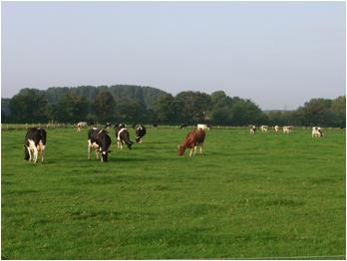
Riswicker Planungshilfe für die Kurzrasenweide in NRW
Bearbeitung: Dr. Clara Berendonk und Anne Verhoeven, Landwirtschaftskammer NRW, VBZL Haus Riswick, Elsenpass 5
www.riswick.de, anne.verhoeven@lwk.nrw.de, Tel. 02821 996 125

Nur die gelben Felder sind zur Eingabe der betriebsspezifischen Angaben freigegeben!
Beispiel: 10 kg Nettoweidefutteraufnahme/Kuh und Tag, 15 % Weiderest, 60 Kühe
Tab. 1: Mittlerer Graszuwachs auf dem Dauergrünland im Vegetationsverlauf in den Anbauregionen von NRW
 |  |  | Vorweide | Frühlingsweide | Sommerweide | Herbstweide | Spätherbstzuwachs

 |  |  | Mitte März-Mitte April | Mitte April-Anf. Juni | Anf Juni-Mitte August | Mitte Aug.-Ende Sept. | Anf. Okt.-Anf. Nov
Wirtschafts-weise | Region | Lage | kg TM-Zuwachs/Tag
konventionell | Niederungslagen | frisch | 30 | 95 | 60 | 50 | 20
 |  | trocken | 30 | 80 | 50 | 40 | 20
 | Übergangslagen | frisch | 25 | 70 | 50 | 40 | 15
 |  | trocken | 20 | 60 | 40 | 30 | 15
 | Mittelgebirge | frisch | 10 | 60 | 50 | 30 | 5
 |  | trocken | 10 | 50 | 35 | 25 | 5
ökologisch | Niederungslagen | frisch | 20 | 70 | 55 | 40 | 15
 |  | trocken | 20 | 60 | 40 | 35 | 15
 | Übergangslagen | frisch | 15 | 60 | 45 | 40 | 10
 |  | trocken | 15 | 55 | 35 | 35 | 10
 | Mittelgebirge | frisch | 10 | 55 | 45 | 35 | 5
 |  | trocken | 10 | 45 | 35 | 25 | 5
Nettoweidefutteraufnahme (kg/Kuh u.Tag): |  |  | 10.0 | 10.0 | 10.0 | 10.0 | 10.0
Bruttoweidefutterbedarf (kg/Kuh u.Tag): |  |  | 12 | 12 | 12 | 12 | 12
 | % Weiderest: | 15

Tab. 2: opt. Besatzdichte /ha:
 |  |  | Vorweide | Frühlingsweide | Sommerweide | Herbstweide | Spätherbstzuwachs

 |  |  | Mitte März-Mitte April | Mitte April-Anf. Juni | Anf Juni-Mitte August | Mitte Aug.-Ende Sept. | Anf. Okt.-Anf. Nov
Wirtschafts-weise | Region | Lage | opt. Besatzdichte: Tiere/ha:
konventionell | Niederungslagen | frisch | 2.6 | 8.3 | 5.2 | 4.3 | 1.7
 |  | trocken | 2.6 | 7.0 | 4.3 | 3.5 | 1.7
 | Übergangslagen | frisch | 2.2 | 6.1 | 4.3 | 3.5 | 1.3
 |  | trocken | 1.7 | 5.2 | 3.5 | 2.6 | 1.3
 | Mittelgebirge | frisch | 0.9 | 5.2 | 4.3 | 2.6 | 0.4
 |  | trocken | 0.9 | 4.3 | 3.0 | 2.2 | 0.4
ökologisch | Niederungslagen | frisch | 1.7 | 6.1 | 4.8 | 3.5 | 1.3
 |  | trocken | 1.7 | 5.2 | 3.5 | 3.0 | 1.3
 | Übergangslagen | frisch | 1.3 | 5.2 | 3.9 | 3.5 | 0.9
 |  | trocken | 1.3 | 4.8 | 3.0 | 3.0 | 0.9
 | Mittelgebirge | frisch | 0.9 | 4.8 | 3.9 | 3.0 | 0.4
 |  | trocken | 0.9 | 3.9 | 3.0 | 2.2 | 0.4

Tab. 3: Flächenbedarf/Kuh in Abhängigkeit von der täglichen Weidefutteraufnahme:
 |  |  | Vorweide | Frühlingsweide | Sommerweide | Herbstweide | Spätherbstzuwachs

 |  |  | Mitte März-Mitte April | Mitte April-Anf. Juni | Anf Juni-Mitte August | Mitte Aug.-Ende Sept. | Anf. Okt.-Anf. Nov
Wirtschafts-weise | Region | Lage | Flächenbedarf: ha/Kuh
konventionell | Niederungslagen | frisch | 0.38 | 0.12 | 0.19 | 0.23 | 0.58
 |  | trocken | 0.38 | 0.14 | 0.23 | 0.29 | 0.58
 | Übergangslagen | frisch | 0.46 | 0.16 | 0.23 | 0.29 | 0.77
 |  | trocken | 0.58 | 0.19 | 0.29 | 0.38 | 0.77
 | Mittelgebirge | frisch | 1.15 | 0.19 | 0.23 | 0.38 | 2.30
 |  | trocken | 1.15 | 0.23 | 0.33 | 0.46 | 2.30
ökologisch | Niederungslagen | frisch | 0.58 | 0.16 | 0.21 | 0.29 | 0.77
 |  | trocken | 0.58 | 0.19 | 0.29 | 0.33 | 0.77
 | Übergangslagen | frisch | 0.77 | 0.19 | 0.26 | 0.29 | 1.15
 |  | trocken | 0.77 | 0.21 | 0.33 | 0.33 | 1.15
 | Mittelgebirge | frisch | 1.15 | 0.21 | 0.26 | 0.33 | 2.30
 |  | trocken | 1.15 | 0.26 | 0.33 | 0.46 | 2.30

 |  |  | Tiere/Herde: | 60 | Tierzahleingabe
Tab. 4: Flächenbedarf/Herde
 |  |  | Vorweide | Frühlingsweide | Sommerweide | Herbstweide | Spätherbstzuwachs

 |  |  | Mitte März-Mitte April | Mitte April-Anf. Juni | Anf Juni-Mitte August | Mitte Aug.-Ende Sept. | Anf. Okt.-Anf. Nov
Tierzahl: |  |  | 60 | 60 | 60 | 60 | 60
Wirtschafts-weise | Region | Lage | Flächenbedarf: ha/Herde
konventionell | Niederungslagen | frisch | 23.0 | 7.3 | 11.5 | 13.8 | 34.5
 |  | trocken | 23.0 | 8.6 | 13.8 | 17.3 | 34.5
 | Übergangslagen | frisch | 27.6 | 9.9 | 13.8 | 17.3 | 46.0
 |  | trocken | 34.5 | 11.5 | 17.3 | 23.0 | 46.0
 | Mittelgebirge | frisch | 69.0 | 11.5 | 13.8 | 23.0 | 138.0
 |  | trocken | 69.0 | 13.8 | 19.7 | 27.6 | 138.0
ökologisch | Niederungslagen | frisch | 34.5 | 9.9 | 12.5 | 17.3 | 46.0
 |  | trocken | 34.5 | 11.5 | 17.3 | 19.7 | 46.0
 | Übergangslagen | frisch | 46.0 | 11.5 | 15.3 | 17.3 | 69.0
 |  | trocken | 46.0 | 12.5 | 19.7 | 19.7 | 69.0
 | Mittelgebirge | frisch | 69.0 | 12.5 | 15.3 | 19.7 | 138.0
 |  | trocken | 69.0 | 15.3 | 19.7 | 27.6 | 138.0

Tab. 5: verfügbare Futtermenge in Abhängigkeit von Weidfläche und Tierzahl: kg TM/Kuh und Tag
 |  |  | Vorweide | Frühlingsweide | Sommerweide | Herbstweide | Spätherbstzuwachs

 |  |  | Mitte März-Mitte April | Mitte April-Anf. Juni | Anf Juni-Mitte August | Mitte Aug.-Ende Sept. | Anf. Okt.-Anf. Nov
weidefähige Fläche, ha |  |  | 12
Tierzahl/Herde |  |  | 60
Wirtschafts-weise | Region | Lage | Futteraufnahme: kg TM/Kuh und Tag
konventionell | Niederungslagen | frisch | 5 | 16 | 10 | 9 | 3
 |  | trocken | 5 | 14 | 9 | 7 | 3
 | Übergangslagen | frisch | 4 | 12 | 9 | 7 | 3
 |  | trocken | 3 | 10 | 7 | 5 | 3
 | Mittelgebirge | frisch | 2 | 10 | 9 | 5 | 1
 |  | trocken | 2 | 9 | 6 | 4 | 1
ökologisch | Niederungslagen | frisch | 3 | 12 | 9 | 7 | 3
 |  | trocken | 3 | 10 | 7 | 6 | 3
 | Übergangslagen | frisch | 3 | 10 | 8 | 7 | 2
 |  | trocken | 3 | 9 | 6 | 6 | 2
 | Mittelgebirge | frisch | 2 | 9 | 8 | 6 | 1
 |  | trocken | 2 | 8 | 6 | 4 | 1

